关系图
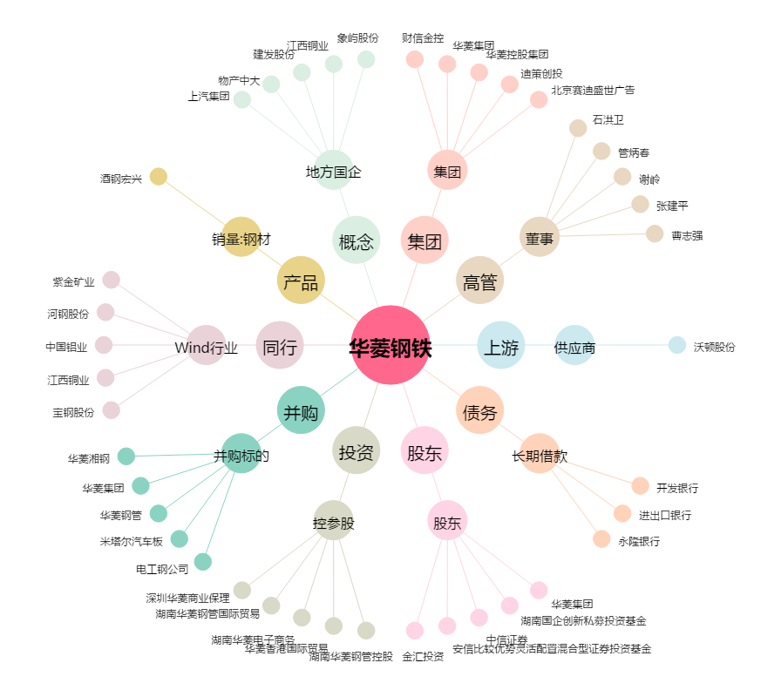
华菱钢铁[000932.SZ] - 关系概览图

